Лист1
В файле содержится информация о совокупности N вычислительных процессов, которые могут выполняться параллельно или последовательно. Будем говорить, что процесс B зависит от процесса A, если для выполнения процесса B необходимы результаты выполнения процесса A. В этом случае процессы могут выполняться только последовательно.

Информация о процессах представлена в файле в виде таблицы. В первом столбце таблицы указан идентификатор процесса (ID), во втором столбце таблицы — время его выполнения в миллисекундах, в третьем столбце перечислены с разделителем «;» ID процессов, от которых зависит данный процесс. Если процесс независим, то в таблице указано значение 0.

Типовой пример организации данных в файле:
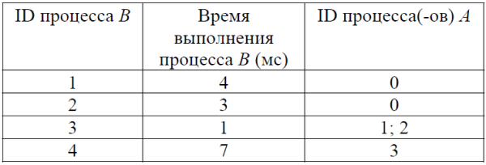

Определите минимальное время, через которое завершится выполнение всей совокупности процессов, при условии, что все независимые друг от друга процессы могут выполняться параллельно.

Типовой пример имеет иллюстративный характер. Для выполнения задания используйте данные из прилагаемого файла.

